Bug
 | Название приложения | http://demo.shopto.by/
 | Автор: | Петрова И.П.
 | ОС: | ********* |  | Браузер: | **************

ID | Краткое описание | Подробное описание | Шаги воспроизведения | Ожидаемый результат | Фактический результат | Воспроизводимость | Важность | Срочность | Назначен на | Симптом
1 | Удаление товара из корзины не осуществляется при выборе кнопки удаления | Выбранный товар не удаляется из корзины Требование: SP23/42 | 1. Открыть главную страницу сайта http://demo.shopto.by/ 2. Открыть каталог "Для гигиены" -- "Мыло" 3. Выбрать товар мыло "Palmolive Натурэль" 4. Открыть корзину 5. Нажать кнопку удаления | Выбранный товар удален из корзины | 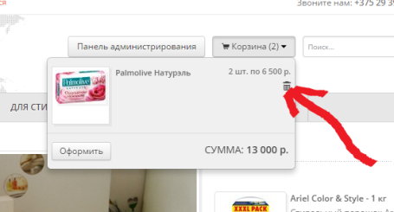 Выбранный товар из корзины не удаляется | Всегда | Medium | Normal | Иванов П.П. | Расхождение с требованиями

